상품제안서
넥스원 AWEI 블루투스스피커[방수 우퍼] | 상품코드: F13970

 |  |  |  |  |  |  | 02-412-0044 | www.easy1.co.kr
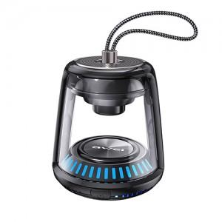

【상세/제작정보】

【인쇄/포장옵션】 | 레이저, 스티커 / 포장지포장

【공급단가】 | 수량 | 50~ | 100~ | 500~ | 1,000~ | 2,000~
*VAT별도 | 단가 | 37,800원 | 36,400원 | 35,000원 | 33,600원 | 32,760원

【상품 URL】 | http://www.easy1.co.kr/src/goods_detail.php?gdno=13970

